Base teorica
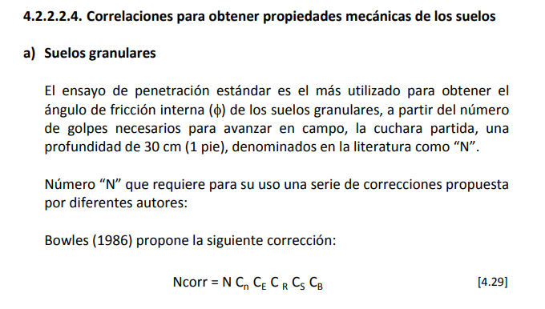
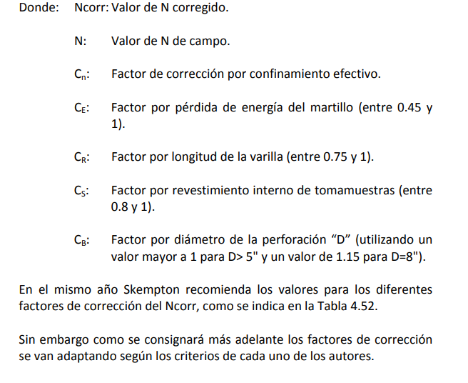
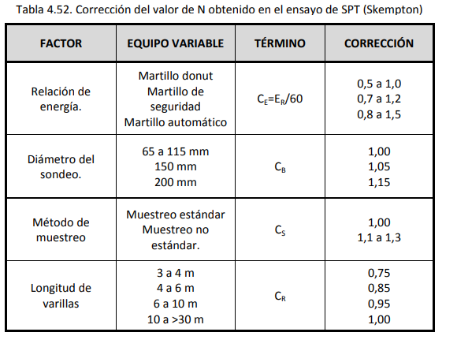
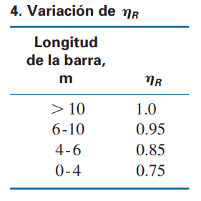
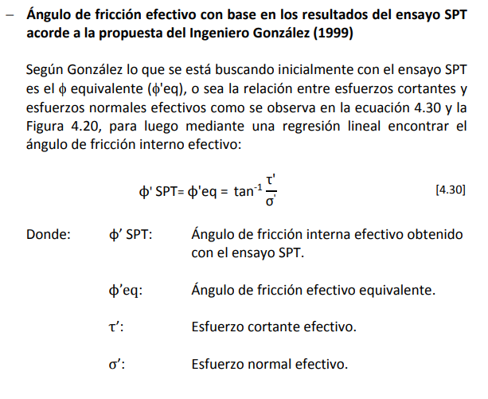
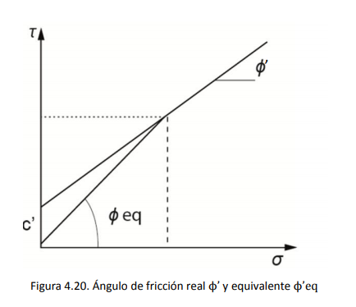
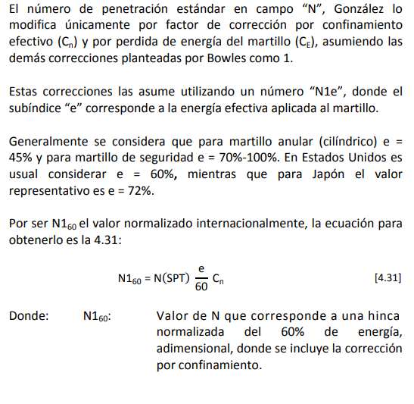
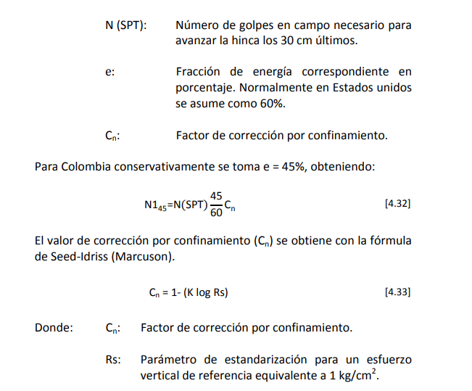
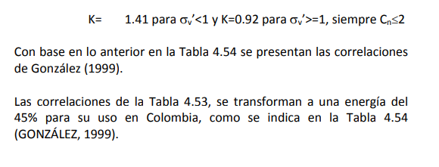
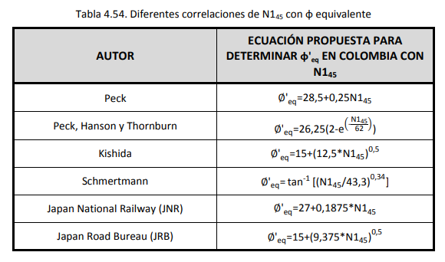
Procedimiento de cálculo:

A continuación se muestra el procedimiento de Alvaro Gonzalez presente en el manual de cimentaciones INVIAS, describiendo el método para obtener los parametros de resistencia del suelo φ' y C'. .A diferencia de lo propuesto por Alvaro Gonzalez, en esta memoria de calculo si se tienen en cuenta las correcciones por longitud de la barilla (CR) y diametro de la perforación (CB). Se aconseja calcular para una energía del 45% que es la recomendada para Colombia. Por ultimo se muestran las correlaciones para el cálculo del modulo de elasticidad (E) del texto de Bowles.

Elección parámetros
Proyecto: | CP-00633 Casa Las Palmas |  |  | Elaboró: | Gerardo Bastidas |  |  |  | Fecha: | 2025-08-17
 |  |  |  | Revisó: | Santiago Perez |  |  |  | Fecha: | 2025-08-19

Nubes de puntos esfuerzos
1 |  | 2 |  | 3 |  | 4 |  | 5 |  | 6
Ceniza Volcánica |  | H-VI Migmatita Puente P |  | H-V Migmatita de Puente P
σ' (kPa) | τ (kPa) | σ' (kPa) | τ (kPa) | σ' (kPa) | τ (kPa) | σ' (kPa) | τ (kPa) | σ' (kPa) | τ (kPa) | σ' (kPa) | τ (kPa)
22.66 | 12.90 | 58.79 | 25.13 | 76.46 | 60.45
22.66 | 13.73 | 68.98 | 32.48
 |  | 41.94 | 24.37 | 74.73 | 57.09
 |  | 62.89 | 32.97 | 106.73 | 90.02
 |  | 82.39 | 49.35 | 115.18 | 107.93

 | Estrato |  | Pendiente | Ceq | φ Kishida | σ'v | t Kishida | t efectivo kishida | c' | φ' ef
 |  |  |  | [kPa] | [kPa] | [kPa] | [kPa] | [kPa] | [kPa] | [º]
 | 1 | Ceniza Volcánica |  | 0.00 | 0.00 | 22.66 | 13.31 | 0.00

 | Ceniza Volcánica
22.66 | 12.90
22.66 | 13.73

 | Estrato |  | Pendiente | Ceq | φ Kishida | σ'v | t Kishida | t efectivo kishida | c' | φ' ef
 |  |  |  | [kPa] | [kPa] | [kPa] | [kPa] | [kPa] | [kPa] | [º]
 | 2 | H-VI Migmatita Puente P | 0.5252 | 0.00 | 27.71 | 63.00 | 32.86 | 32.47 | 12.00 | 18.00

 | H-VI Migmatita Puente P
58.79 | 25.13
68.98 | 32.48
41.94 | 24.37
62.89 | 32.97
82.39 | 49.35

 | Estrato |  | Pendiente | Ceq | φ Kishida | σ'v | t Kishida | t efectivo kishida | c' | φ' ef
 |  |  |  | [kPa] | [kPa] | [kPa] | [kPa] | [kPa] | [kPa] | [º]
 | 3 | H-V Migmatita de Puente P | 0.8570 | 0.00 | 40.60 | 93.27 | 78.87 | 78.85 | 25.00 | 30.00

 | H-V Migmatita de Puente P
76.46 | 60.45
74.73 | 57.09
106.73 | 90.02
115.18 | 107.93

 | Estrato |  | Pendiente | Ceq | φ Kishida | σ'v | t Kishida | t efectivo kishida | c' | φ' ef
 |  |  |  | [kPa] | [kPa] | [kPa] | [kPa] | [kPa] | [kPa] | [º]
 | 4 | 0.0000 |  | 0.00 | 0.00 | #DIV/0! | #DIV/0! | #DIV/0!

 | Estrato |  | Pendiente | Ceq | φ Kishida | σ'v | t Kishida | t efectivo kishida | c' | φ' ef
 |  |  |  | [kPa] | [kPa] | [kPa] | [kPa] | [kPa] | [kPa] | [º]
 | 5 | 0.0000 |  | 0.00 | 0.00 | #DIV/0! | #DIV/0! | #DIV/0!

 | Estrato |  | Pendiente | Ceq | φ Kishida | σ'v | t Kishida | t efectivo kishida | c' | φ' ef
 |  |  |  | [kPa] | [kPa] | [kPa] | [kPa] | [kPa] | [kPa] | [º]
 | 6 | 0.0000 |  | 0.00 | 0.00 | #DIV/0! | #DIV/0! | #DIV/0!

Nubes de puntos modulos de elasticidad
1 |  | 2 |  | 3 |  | 4 |  | 5 |  | 6
Ceniza Volcánica |  | H-VI Migmatita Puente P |  | H-V Migmatita de Puente P
E (kPa) |  | E (kPa) |  | E (kPa) |  | E (kPa) |  | E (kPa) |  | E (kPa)
3656 |  | 2625 |  | 10542
4069 |  | 3389 |  | 27281
 |  | 4275 |  | 9748
 |  | 3863 |  | 15368
 |  | 6039 |  | 19339

 |  |  |  |  | Resumen módulos de elasticidad
 |  |  |  |  | Estrato | Lim inf (kPa) | Prom (kPa) | Lim sup (kPa)
 |  |  |  |  | Ceniza Volcánica | 3571 | 3863 | 4154
 |  |  |  |  | H-VI Migmatita Puente P | 2763 | 4038 | 5314
 |  |  |  |  | H-V Migmatita de Puente P | 9268 | 16455 | 23643
 |  |  |  |  |  | #DIV/0! | #DIV/0! | #DIV/0!
 |  |  |  |  |  | #DIV/0! | #DIV/0! | #DIV/0!
 |  |  |  |  |  | #DIV/0! | #DIV/0! | #DIV/0!

Nubes de puntos modulos de elasticidad
1 |  | 2 |  | 3 |  | 4 |  | 5 |  | 6
Ceniza Volcánica |  | H-VI Migmatita Puente P |  | H-V Migmatita de Puente P
Su (kPa) |  | Su (kPa) |  | Su (kPa) |  | Su (kPa) |  | Su (kPa) |  | Su (kPa)

 |  |  |  |  | Resumen módulos cohesión no drenada
 |  |  |  |  | Estrato | Lim inf (kPa) | Prom (kPa) | Lim sup (kPa)
 |  |  |  |  | Ceniza Volcánica | #DIV/0! | #DIV/0! | #DIV/0!
 |  |  |  |  | H-VI Migmatita Puente P | #DIV/0! | #DIV/0! | #DIV/0!
 |  |  |  |  | H-V Migmatita de Puente P | #DIV/0! | #DIV/0! | #DIV/0!
 |  |  |  |  |  | #DIV/0! | #DIV/0! | #DIV/0!
 |  |  |  |  |  | #DIV/0! | #DIV/0! | #DIV/0!
 |  |  |  |  |  | #DIV/0! | #DIV/0! | #DIV/0!

